Cátalogo
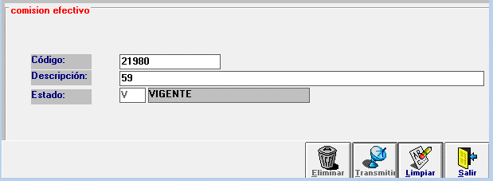
 | Modificación de Catálogos
CATALOGO/MANTENIMIENTO DE DATOS
Nombre Tabla: | causa_ef_comision_serv
Descripción: | Catalogo para registrarla transaccion de la empresa efectivo
Objetivo: | Agregar Trx para empresa Ecuanet
Asignada Producto: | 1
Elementos Tabla:
Código | Descripción | Estado
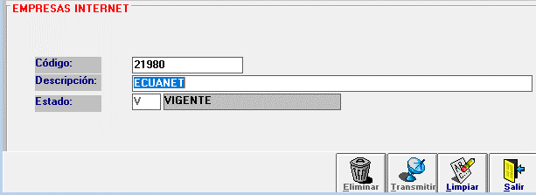
21980 | 59 | V

| | Modificación de Catálogos
CATALOGO/MANTENIMIENTO DE DATOS
Nombre Tabla: | sv_emp_internet
Descripción: | Catalogo para visualizar la empresa en el atx
Objetivo: | Agregar Trx para empresa Ecuanet
Asignada Producto: | 1
Elementos Tabla:
Código | Descripción | Estado
21980 | Ecuanet | V

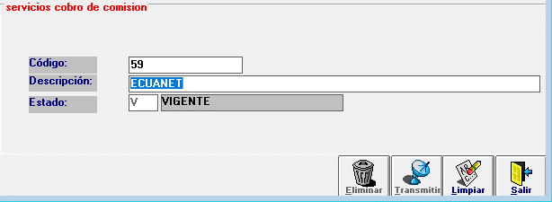
| | Modificación de Catálogos
CATALOGO/MANTENIMIENTO DE DATOS
Nombre Tabla: | re_servicio_comision
Descripción: | Servicio cobro de comisión
Objetivo: | Servicio cobro de comisión para empresa Ecuanet
Asignada Producto: | 1
Elementos Tabla:
Código | Descripción | Estado
59 | Ecuanet | V

Param Gen
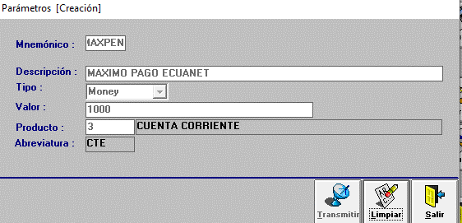
 | Creación/Modificación Parámetros Generales
PARAMETROS/PARAMETROS GENERALES
Mnemónico | Descripción | Tipo | Valor | Producto | Des. Producto
MAXPEN | MAXIMO PAGO ECUANET | money | 1,000.00 | 3 | CUENTA CORRIENTE

